TT SP
Bộ sưu tập | Tên | Mã | Hình ảnh | Mô tả | Phân loại
The New Classic | Mila | LIS-TNC25-MILA -DO | 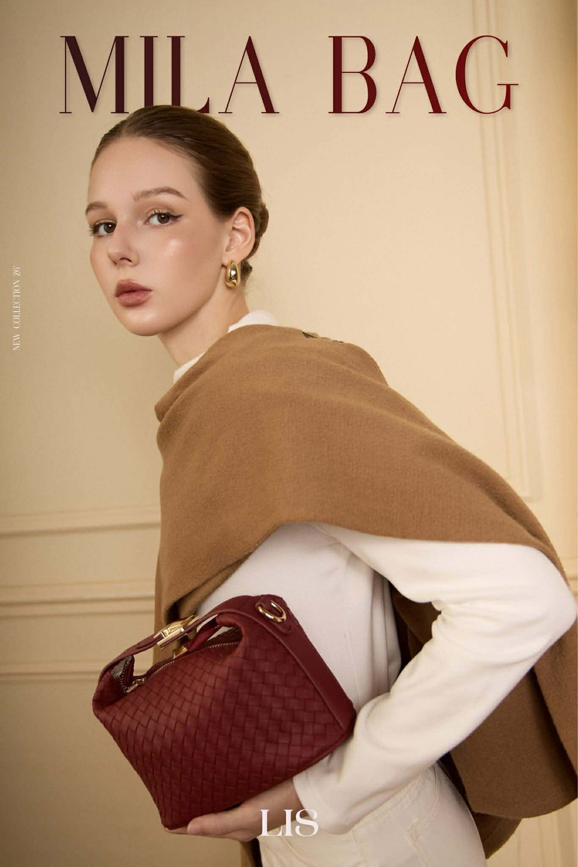 | Thiết kế đan tinh tế với phom túi thanh lịch, dễ dàng đồng hành cùng nàng từ công sở đến những buổi cà phê cuối tuần. • Kích thước: 19 x 12 x 12 cm • 3 cách đeo linh hoạt: Cầm tay – Đeo vai – Đeo chéo • 2 dây đeo tháo rời: Dây ngắn và dây dài, dễ dàng thay đổi theo nhu cầu sử dụng • Chất liệu da PU mềm mại: Bề mặt đan tỉ mỉ, cảm giác cầm chắc tay, bền đẹp theo thời gian • Ngăn chứa tiện dụng: Vừa vặn điện thoại, ví tiền, mỹ phẩm và các vật dụng cá nhân hằng ngày 💎 Phiên bản nâng cấp: Chất liệu da dày dặn hơn, giữ phom tốt hơn Phụ kiện kim loại được nâng cấp chắc chắn, hoàn thiện tinh xảo Trang bị chân đế kim loại giúp hạn chế trầy xước và hỗ trợ túi đứng phom đẹp hơn khi đặt xuống 🤎 Một thiết kế nhỏ gọn nhưng đủ nổi bật, phù hợp với nhiều phong cách và dễ dàng phối cùng mọi outfit. | Đỏ đô
 |  | LIS-TNC25-MILA -NAU | 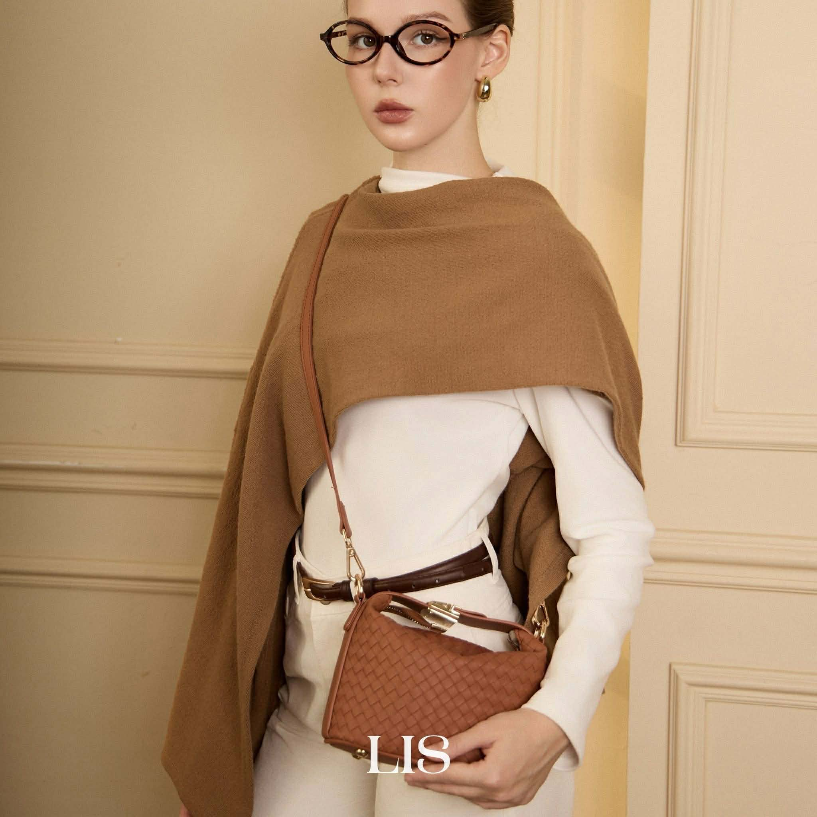 |  | Nâu đất
 |  | LIS-TNC25-MILA -BE | 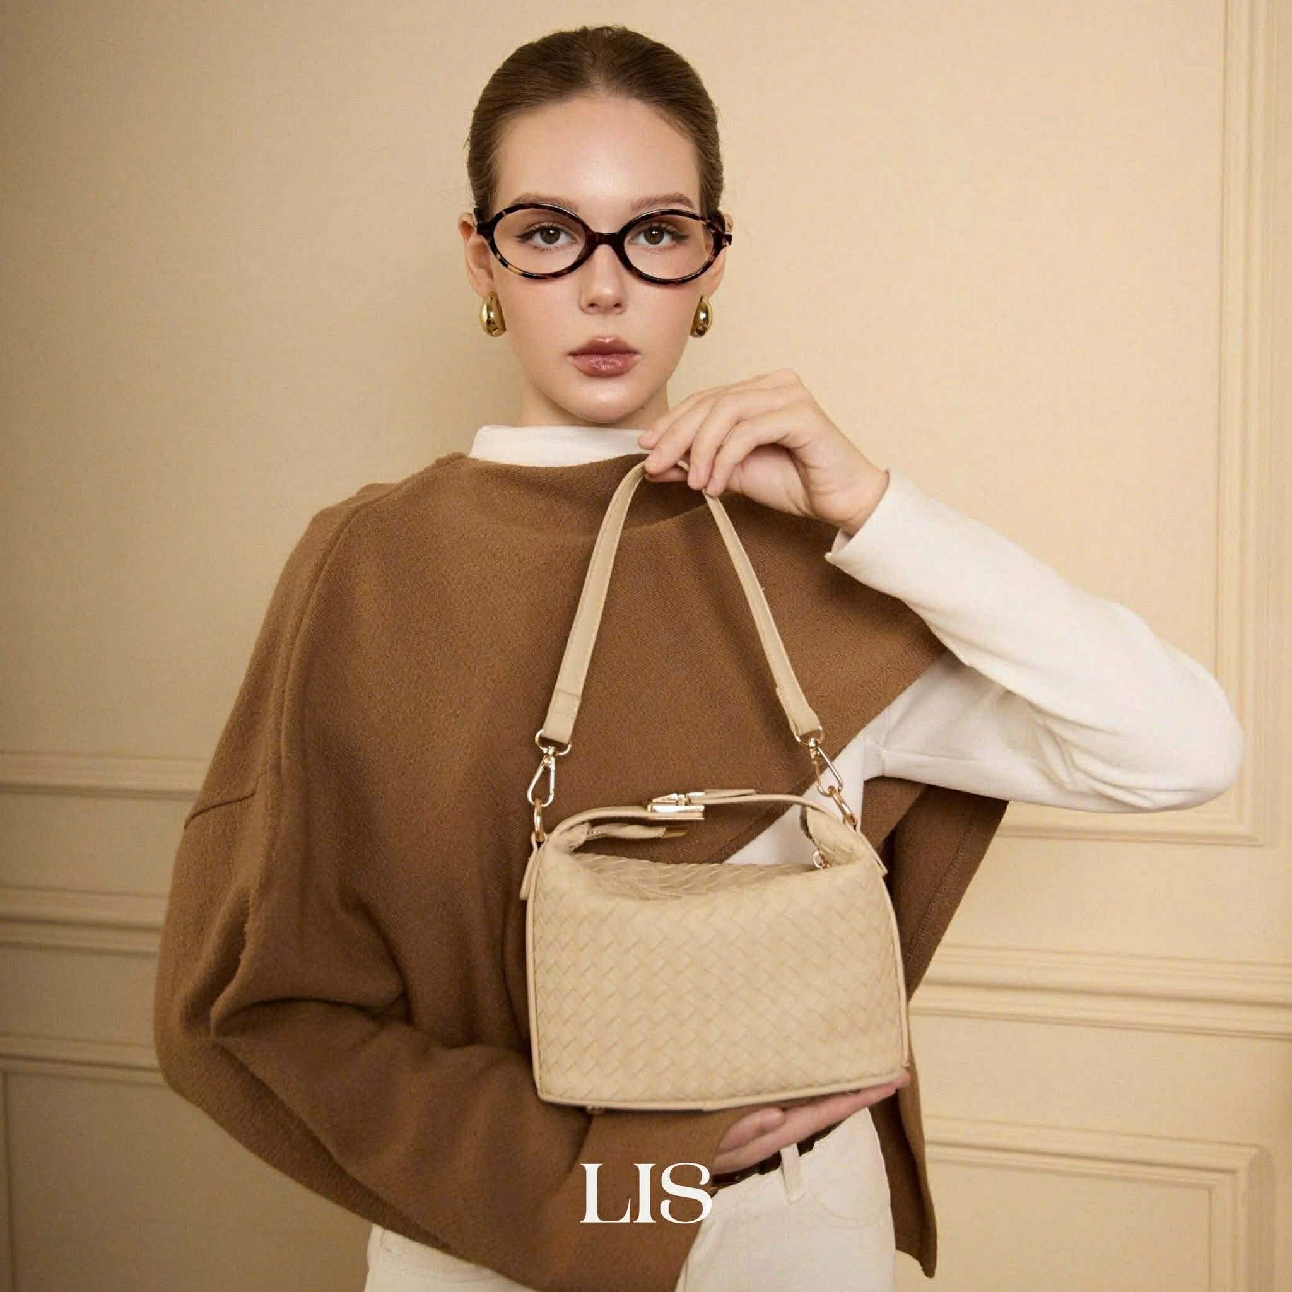 |  | Be sữa
 | Nina | LIS-TNC25-NINA -DO | 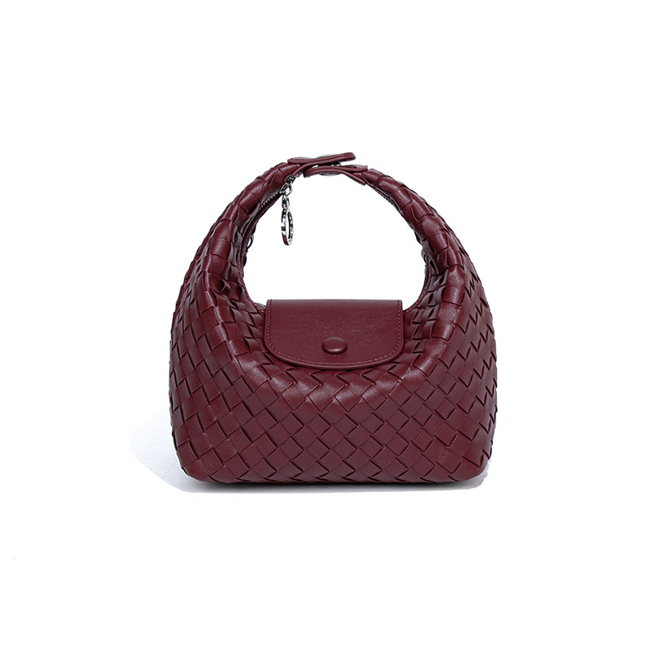 | Thiết kế dáng hobo đan thời thượng với đường nét mềm mại, mang đến vẻ thanh lịch nhưng vẫn đủ nổi bật cho mọi outfit hằng ngày. • Kích thước: 20.5 x 11.5 x 21.5 cm • 3 cách đeo linh hoạt: Cầm tay – Đeo vai – Đeo chéo • 2 dây đeo tháo rời: Dây ngắn và dây dài, dễ dàng thay đổi phong cách sử dụng • Khóa nam châm tiện lợi: Đóng mở nhanh chóng, thao tác dễ dàng trong quá trình sử dụng • Chất liệu da PU mềm mại: Bề mặt đan tỉ mỉ, cầm chắc tay và giữ được vẻ đẹp tinh tế 💎 Ưu điểm nổi bật: Không gian chứa đồ rộng rãi cho các vật dụng thiết yếu hằng ngày Thiết kế đan thủ công tạo điểm nhấn sang trọng và hiện đại Chống thấm nhẹ, phù hợp cho nhu cầu sử dụng thường xuyên Phom túi mềm mại nhưng vẫn giữ được nét chỉn chu khi lên dáng 🤎 Nina Bag là lựa chọn lý tưởng cho những cô nàng yêu thích phong cách tối giản, thanh lịch và dễ dàng phối cùng nhiều trang phục khác nhau. | Đỏ burgundy
 |  | LIS-TNC25-MILA -CHOCO | 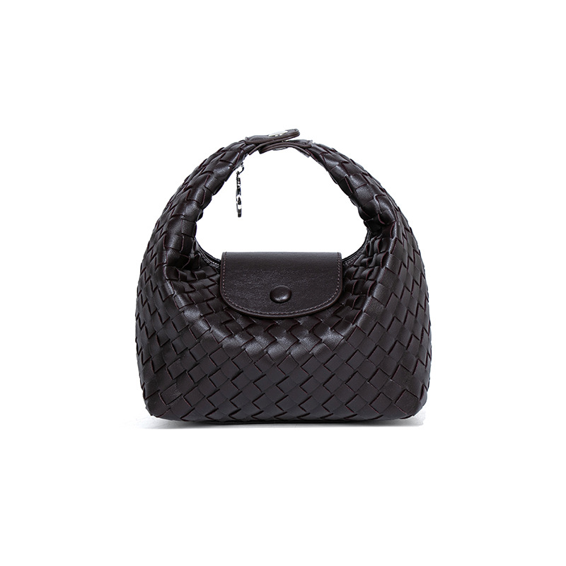 |  | Nâu Socola
 |  | LIS-TNC25-NINA -TRANG | 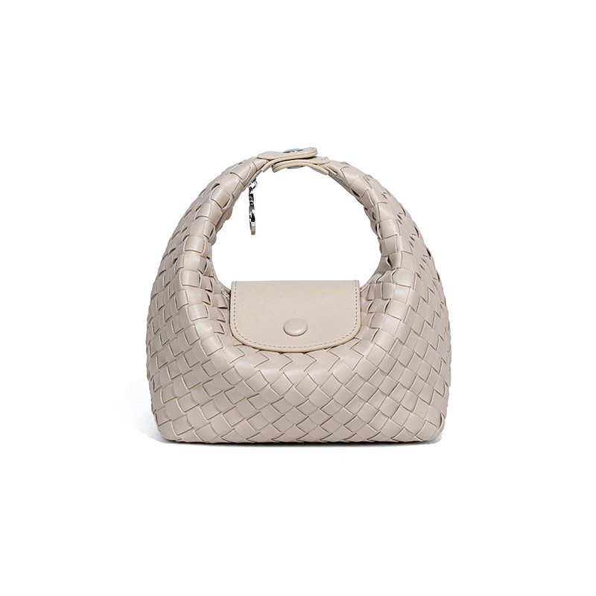 |  | Be sữa
 | Lucia Tote | LIS-TNC25-LUCIA-CHOCO | 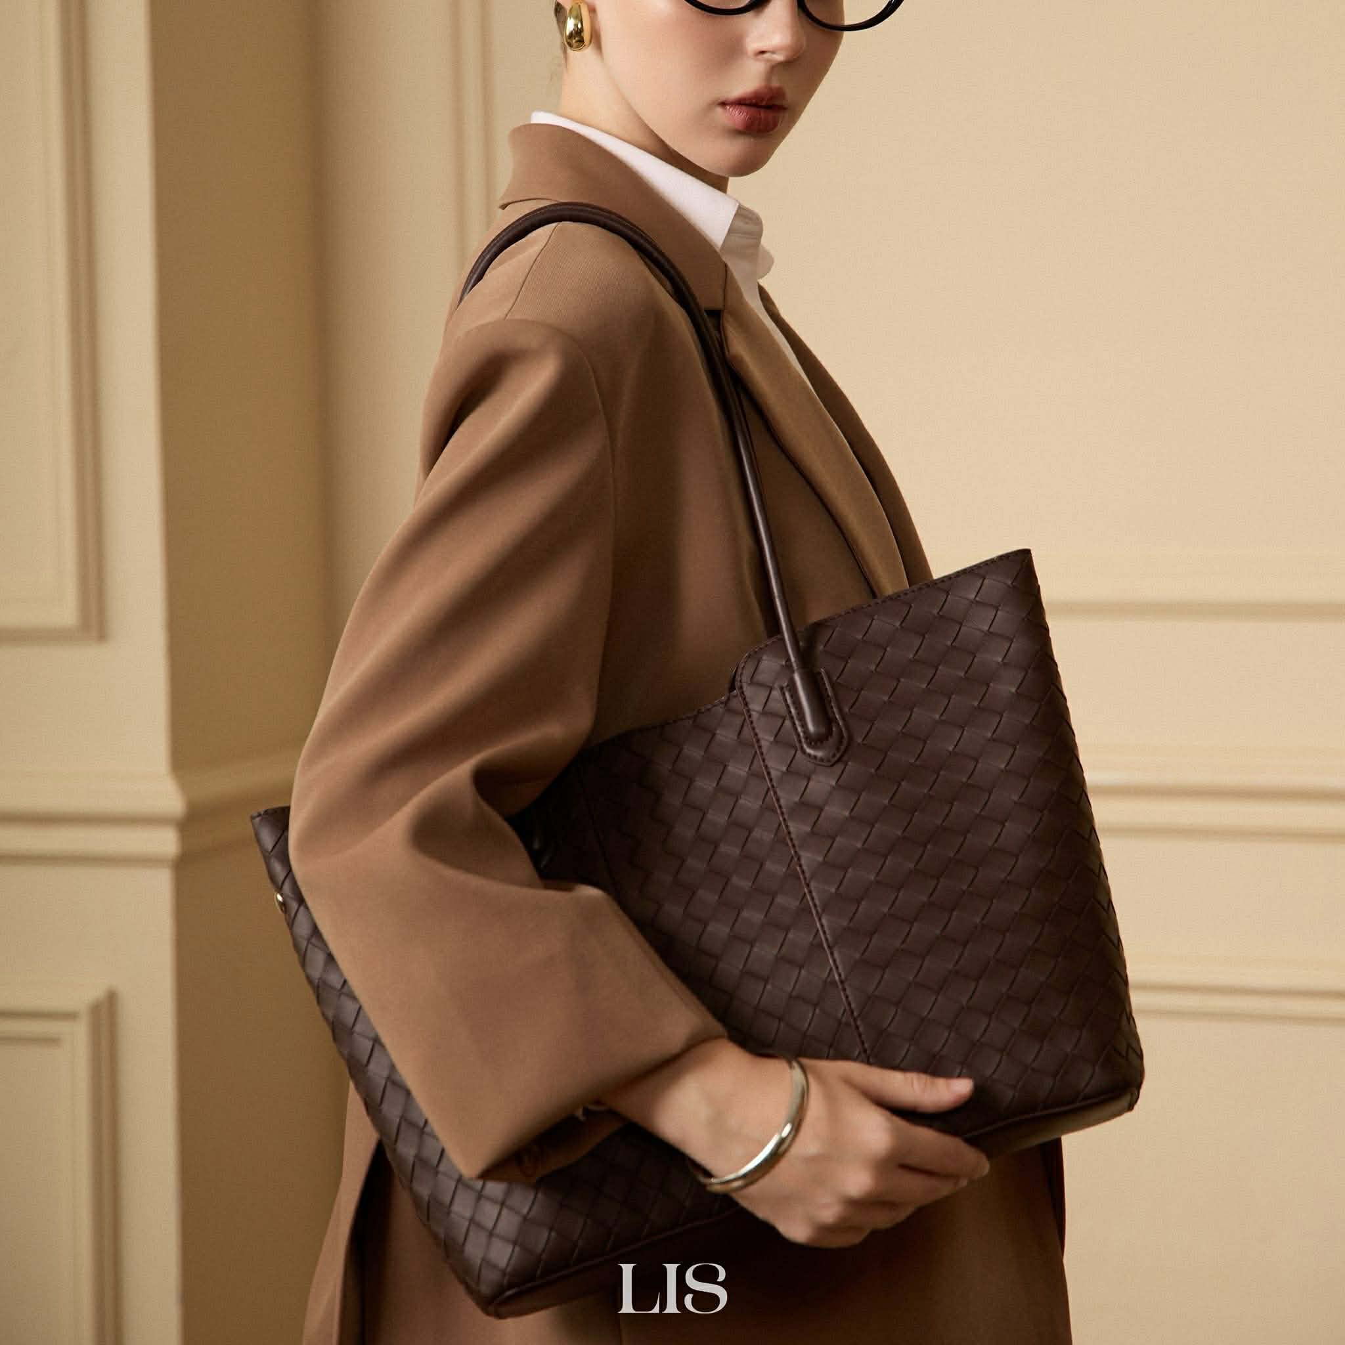 | Thiết kế tote đan thanh lịch với phom dáng rộng rãi, phù hợp cho nhu cầu đi làm, đi học hoặc sử dụng hằng ngày. • Kích thước: 38*11*28cm • Sức chứa thoải mái, chia nhiều ngăn hỗ trợ tối ưu công năng • Chất liệu da PU cao cấp, bề mặt đan tinh xảo • Lót trong da lộn mềm mại, tăng độ hoàn thiện và sang trọng • Phom tote đứng dáng, giữ form đẹp khi sử dụng • Linh hoạt cầm tay hoặc đeo vai • Phù hợp đựng laptop, tài liệu, sổ tay và các vật dụng cá nhân hằng ngày • Chống thấm nhẹ, dễ vệ sinh ✅ Laptop 13 inch: Để thoải mái ✅ Laptop 14 inch (thiết kế mỏng, viền mỏng): Vừa túi ⚠️ Laptop 15–15.6 inch: Đựng vừa trong trường hợp túi không chứa quá nhiều đồ, nhưng không khuyến nghị để tránh cấn miệng túi và ảnh hưởng đến form dáng 📌 Lucia Tote được thiết kế theo phong cách tote thời trang với phom mềm thanh lịch, phù hợp mang laptop mỏng 13–14 inch cùng các vật dụng cần thiết mỗi ngày. | Nâu Socola
 |  | LIS-TNC25-LUCIA-BE | 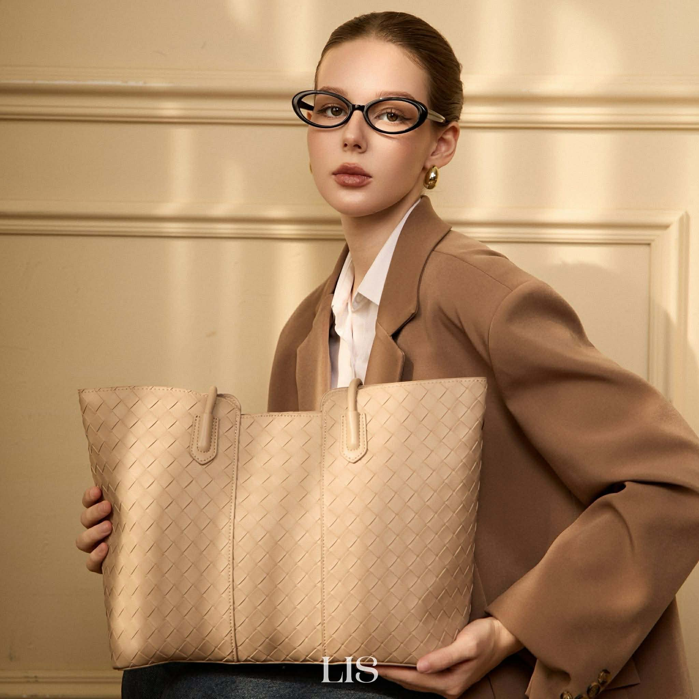 |  | Be sữa
 |  | LIS-TNC25-LUCIA-NAU | 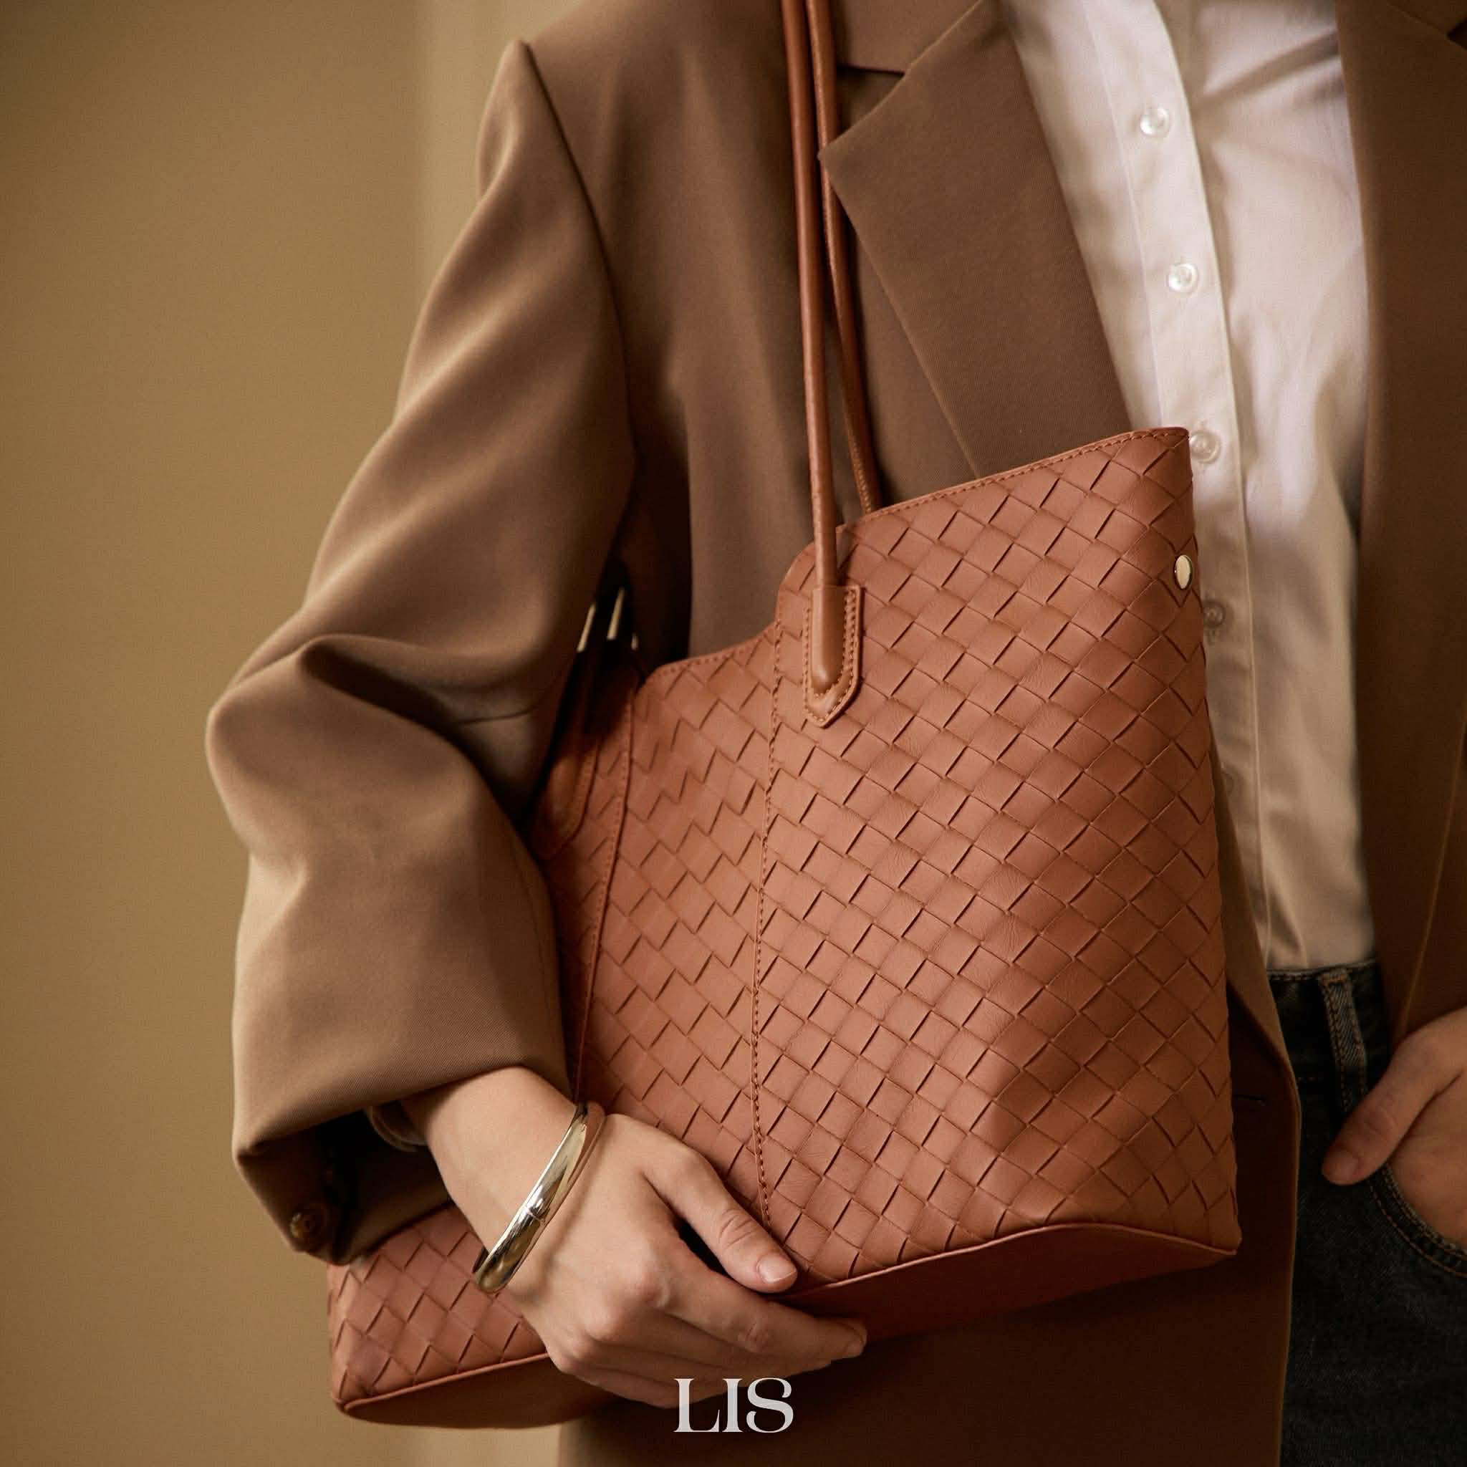 |  | Nâu đất
 |  | LIS-TNC25-LUCIA-DEN | 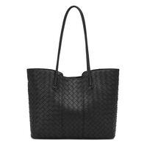 |  | Đen
 | Elena Tote | LIS-TNC25-ELENA-NAU | 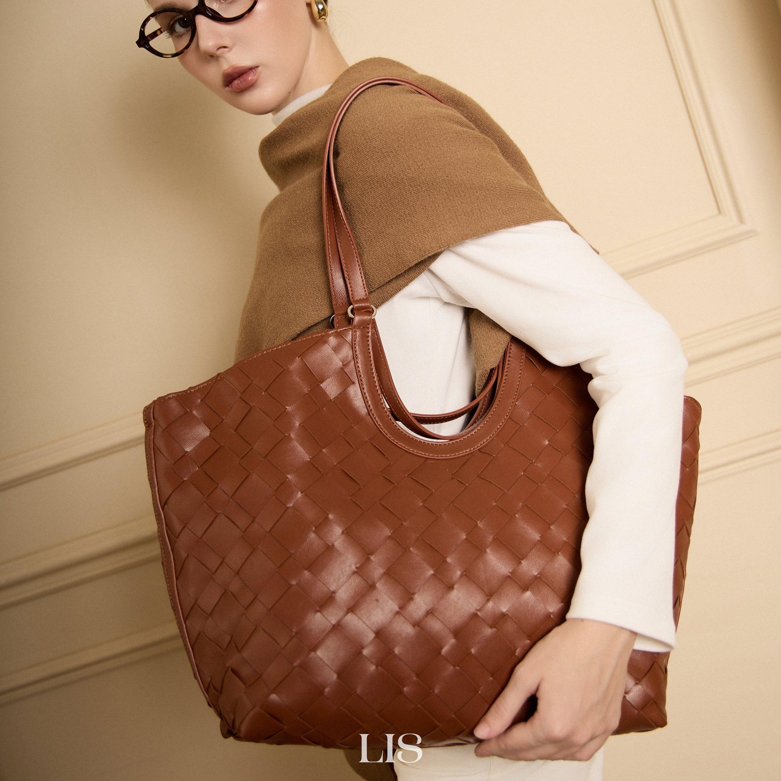 | Thiết kế tote đan bản lớn với phom dáng mềm mại, thanh lịch và sức chứa rộng rãi, phù hợp cho công việc, học tập hoặc những chuyến đi ngắn trong ngày. • Kích thước: 32 x 12 x 26 cm • Chất liệu da PU cao cấp, bề mặt đan bản lớn tinh tế • Lót da lộn mềm mại bên trong, tăng độ hoàn thiện và cảm giác sang trọng • Phom túi rũ tự nhiên, tạo vẻ ngoài hiện đại và thời trang • Linh hoạt cầm tay hoặc đeo vai • Đi kèm túi pouch rời tiện lợi để đựng mỹ phẩm, phụ kiện hoặc các vật dụng cá nhân nhỏ 💎 Điểm nổi bật: Thiết kế 2 trong 1 với túi chính và pouch đi kèm Sức chứa lớn, phù hợp cho nhu cầu sử dụng hằng ngày Đựng vừa laptop lên đến 15 inch cùng tài liệu, sổ tay và các vật dụng cần thiết Kiểu dáng tối giản, dễ phối với nhiều phong cách từ công sở đến dạo phố Bề mặt đan thủ công tạo điểm nhấn sang trọng và khác biệt ✅ Laptop 13 inch: Thoải mái ✅ Laptop 14 inch: Vừa đẹp, còn nhiều không gian chứa đồ ⚠️ Laptop 15–15.6 inch: Đựng vừa trong trường hợp túi không chứa quá nhiều đồ, nhưng không khuyến nghị để tránh cấn miệng túi và ảnh hưởng đến form dáng 🤎 Elena Tote là lựa chọn dành cho những cô nàng yêu thích một chiếc túi rộng rãi, thanh lịch và đủ sức đồng hành từ văn phòng đến những chuyến đi cuối tuần. | Nâu
 |  | LIS-TNC25-ELENA-DEN | 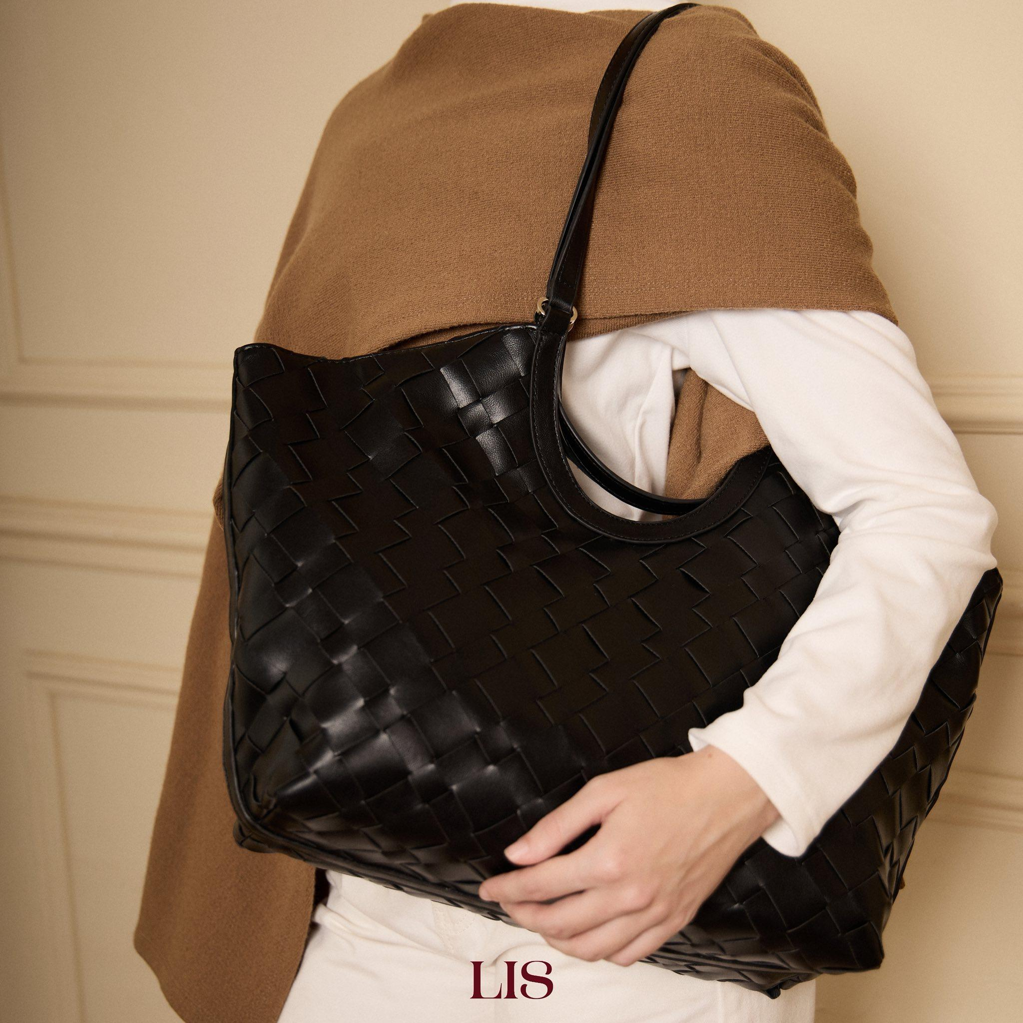 |  | Đen
 | Lucky charm | LIS-TNC25-LUCKYCHARM-NAU | 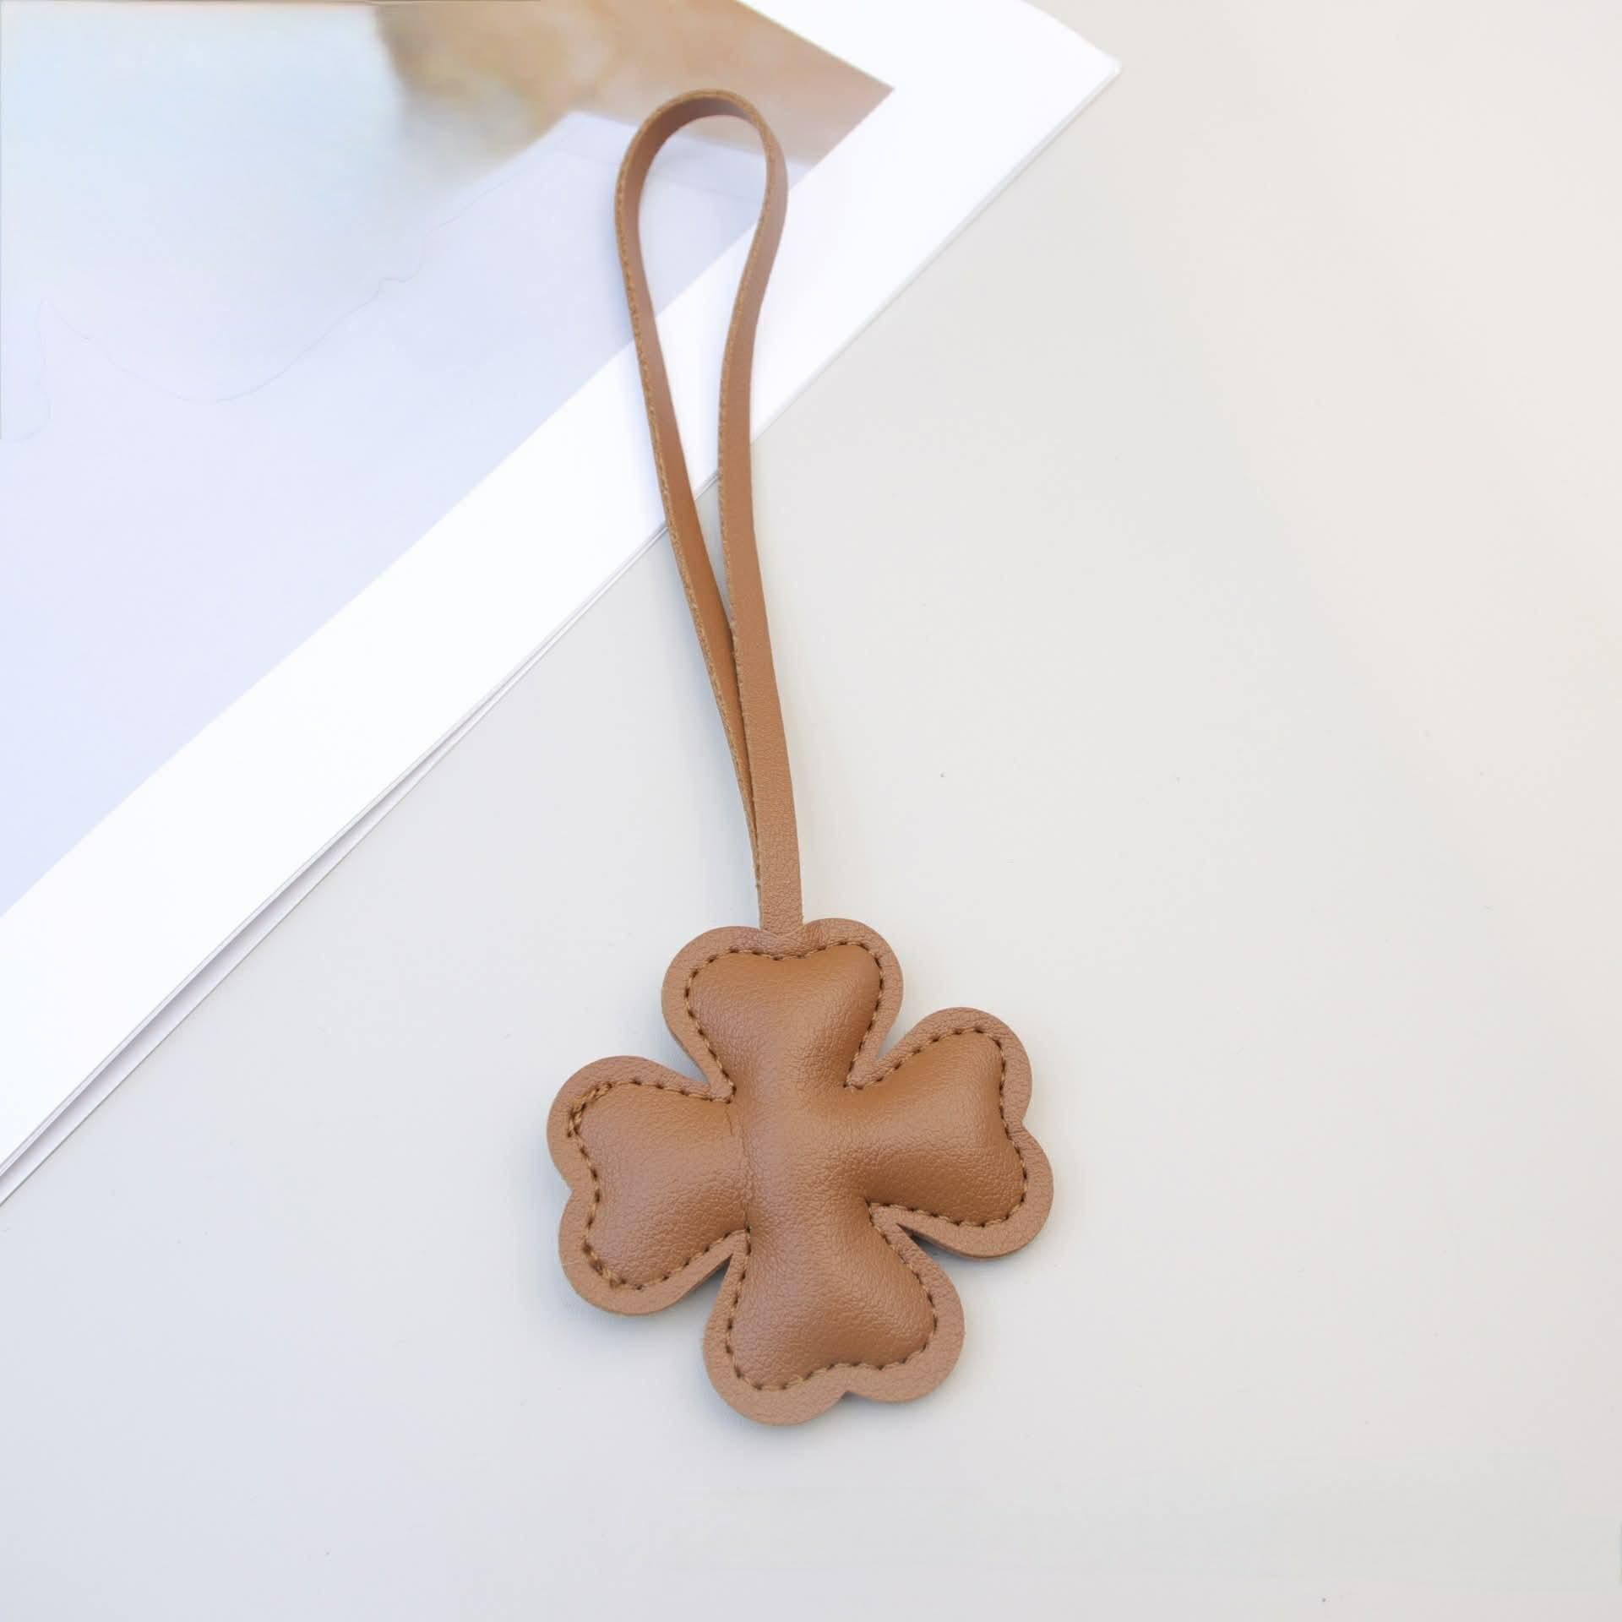 | Phụ kiện trang trí túi lấy cảm hứng từ cỏ bốn lá – biểu tượng của sự may mắn, niềm vui và những điều tốt đẹp. Thiết kế nhỏ nhắn cùng gam màu thanh lịch giúp dễ dàng kết hợp với nhiều phong cách túi khác nhau, từ tối giản đến nữ tính. ✨ Thông tin sản phẩm: Tên sản phẩm: Lucky Charm Kích thước: 6cm Chất liệu: Da PU cao cấp Dây treo da đồng màu Phù hợp gắn túi xách, balo, ví hoặc chìa khóa 💛 Điểm nổi bật: Thiết kế cỏ bốn lá mang ý nghĩa may mắn Tông màu ấm áp, dễ phối đồ Đường may tinh tế, hoàn thiện chỉn chu Trọng lượng nhẹ, dễ dàng tháo lắp Tạo điểm nhấn độc đáo cho túi xách và phụ kiện cá nhân 🌿 Một chi tiết nhỏ nhưng đủ để khiến chiếc túi của bạn trở nên khác biệt và mang theo một chút may mắn mỗi ngày. 📌 Lưu ý: Màu sắc sản phẩm thực tế có thể chênh lệch nhẹ do điều kiện ánh sáng và thiết bị hiển thị. | Nâu
 |  | LIS-TNC25-LUCKYCHARM-DO | 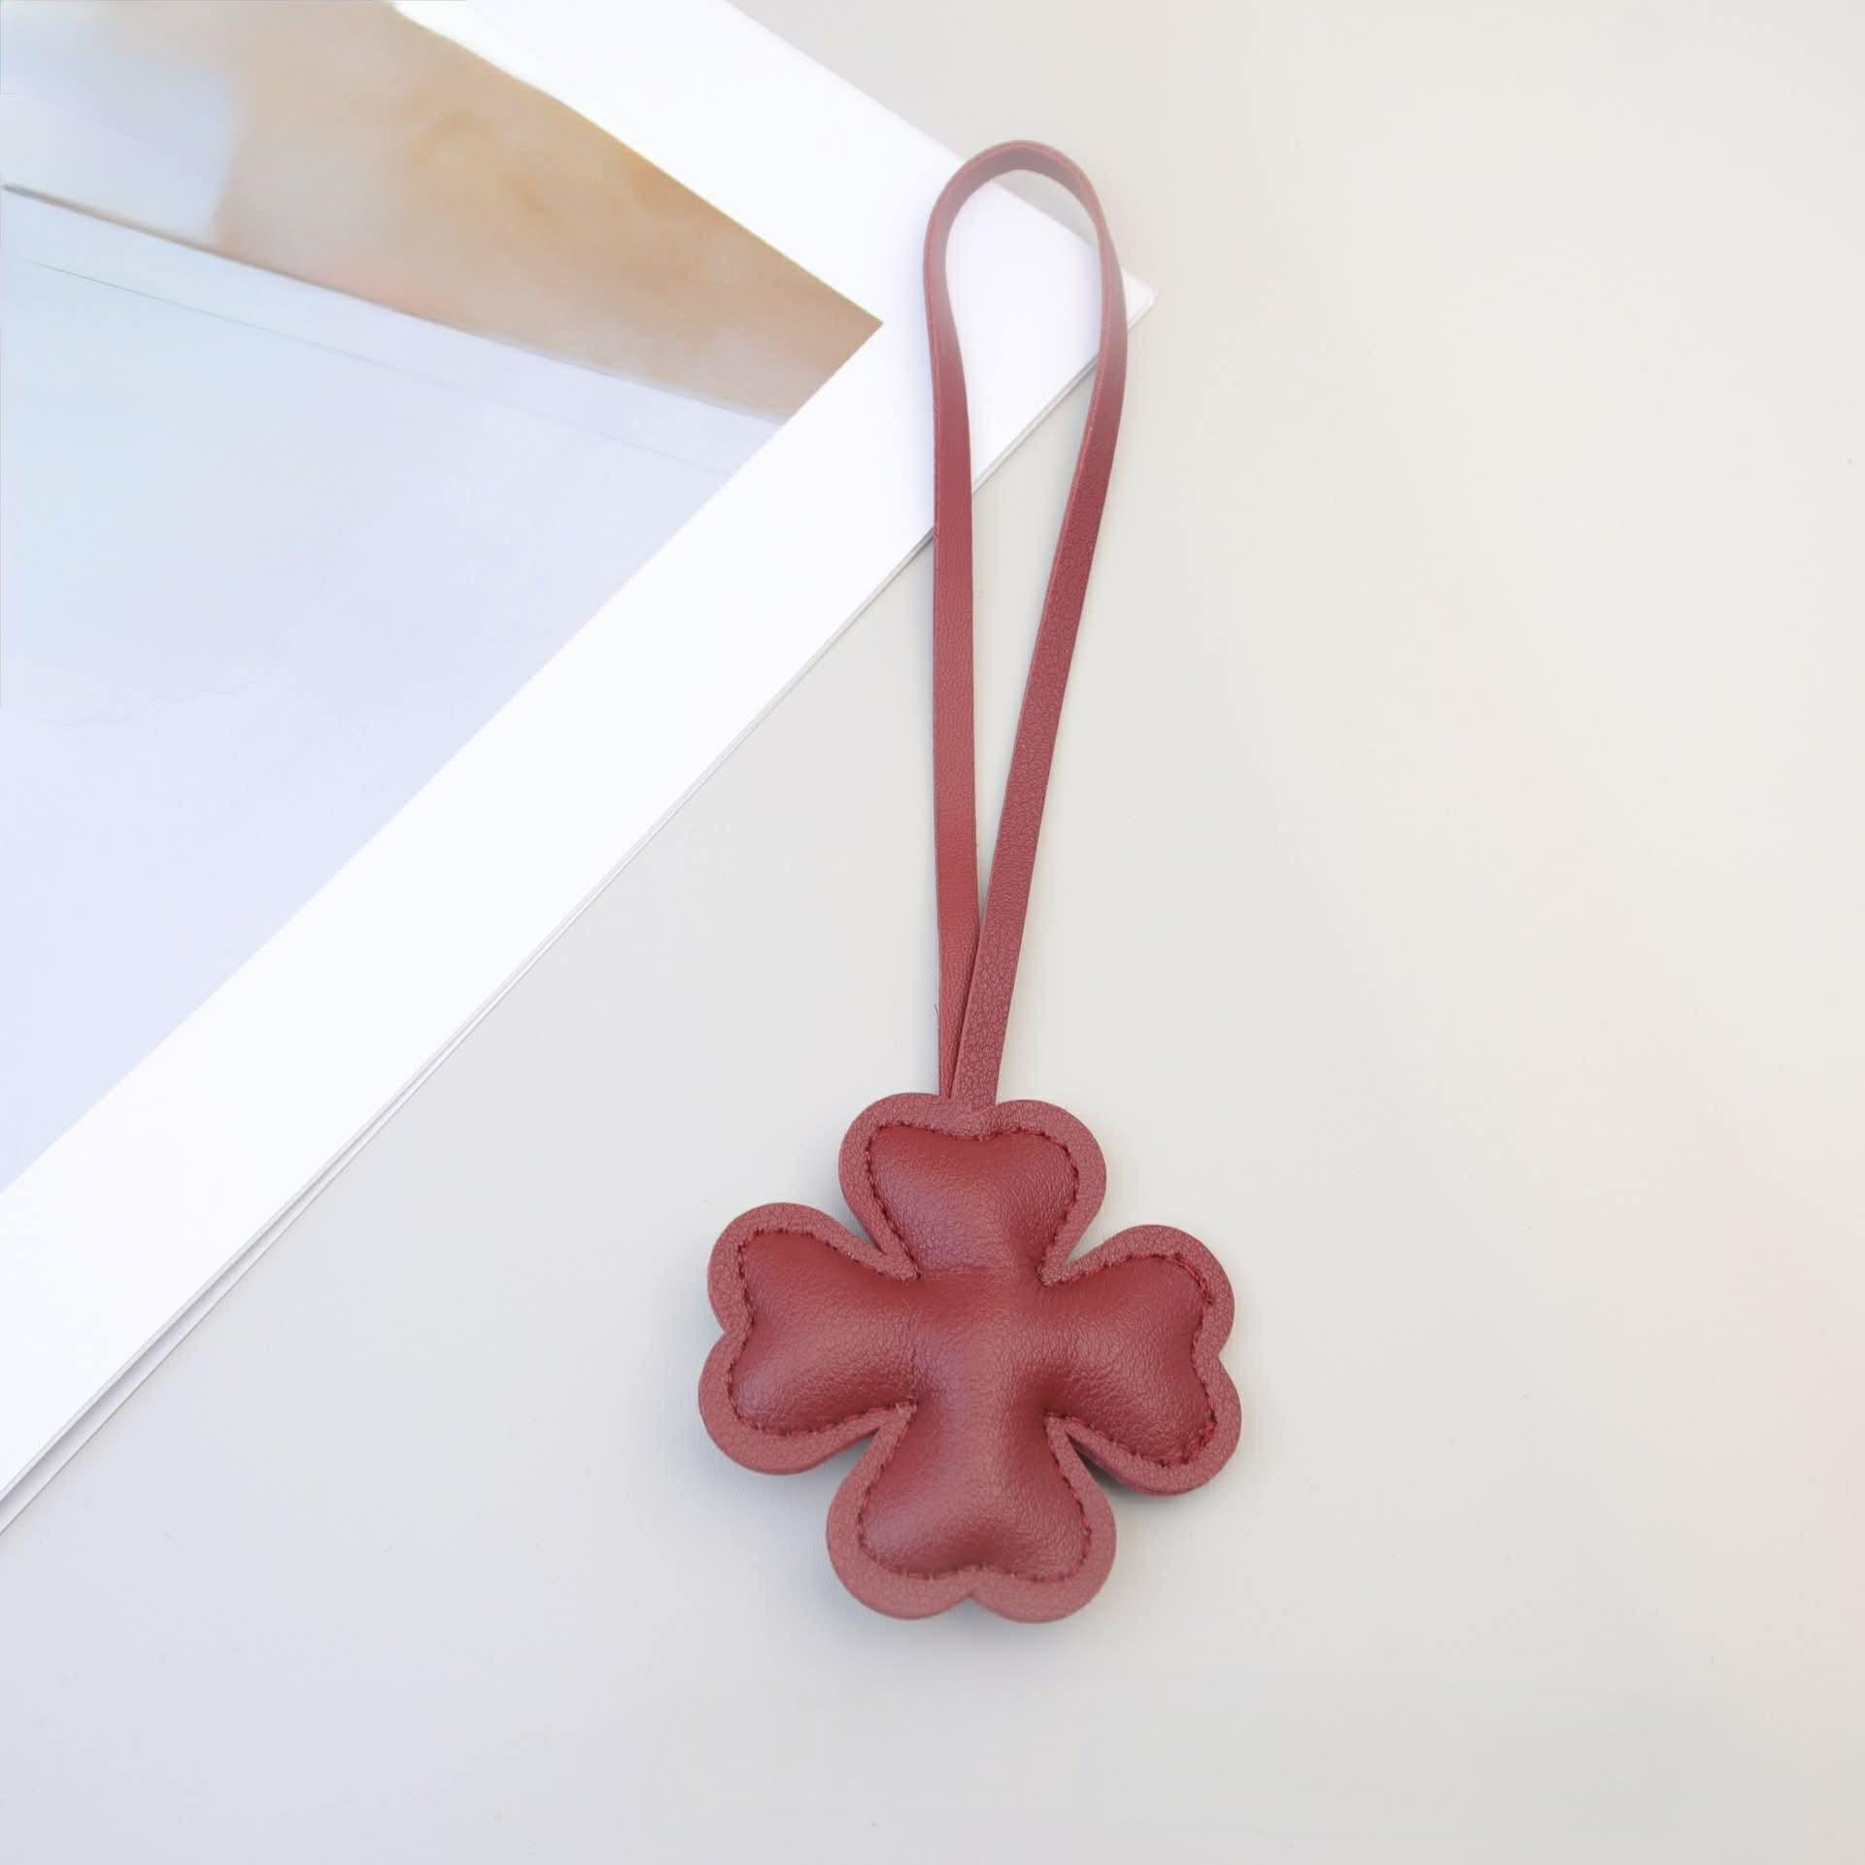 |  | Đỏ
 |  | LIS-TNC25-LUCKYCHARM-BE | 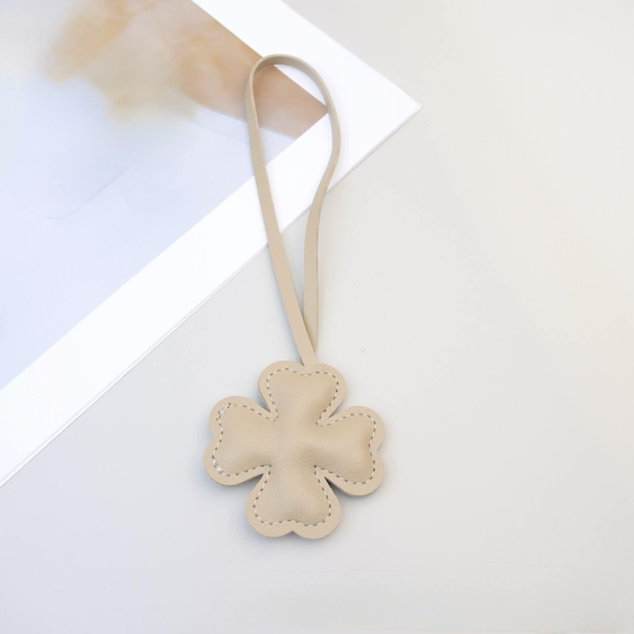 |  | Be
Urban Heartbeat | Mia Bag | LIS-UH26-MIA-BE | 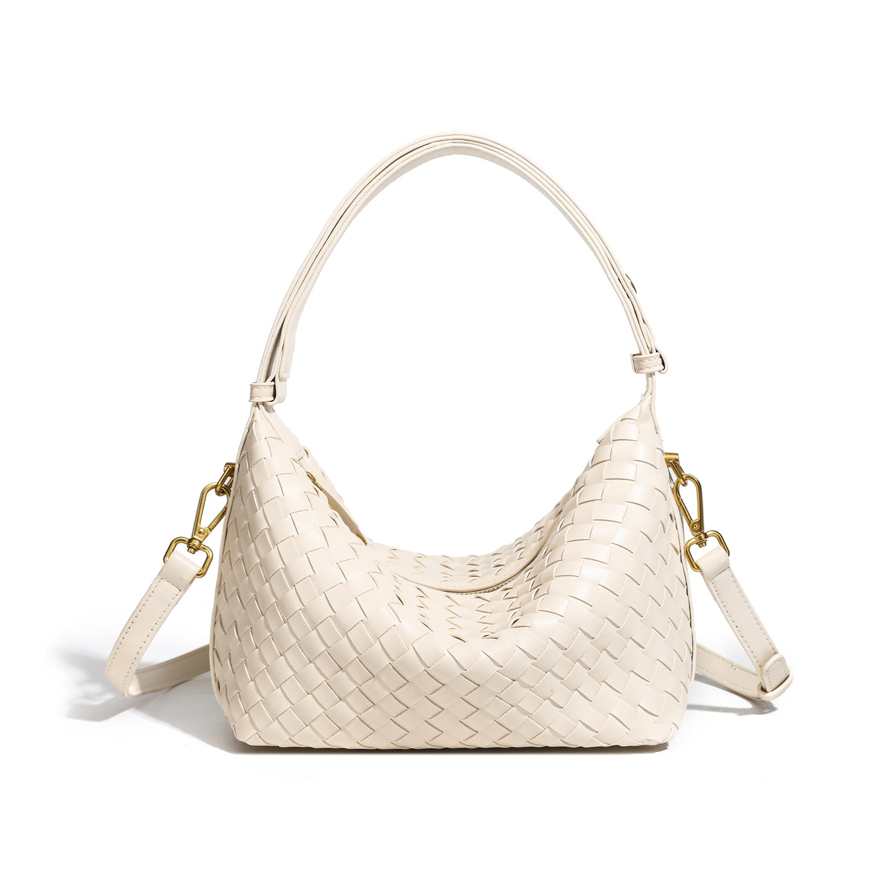 | Thiết kế đan thanh lịch với phom dáng nhỏ gọn nhưng sức chứa ấn tượng, phù hợp cho cả đi làm, dạo phố hay những buổi hẹn cuối tuần. • Kích thước: 21 x 10 x 16 cm • Chất liệu da PU cao cấp, bề mặt đan tinh tế và bền đẹp • Thiết kế tối giản, dễ dàng phối cùng nhiều phong cách trang phục • Khóa zip chắc chắn giúp bảo quản đồ dùng an toàn • Chi tiết kim loại mạ vàng đồng tạo điểm nhấn sang trọng 💎 3 kiểu đeo linh hoạt: Quai ngắn gắn liền với túi có thể điều chỉnh thành độ dài trung bình để đeo vai Dây đeo chéo rời, tháo lắp linh hoạt theo nhu cầu sử dụng 👜 Không gian chứa đồ tiện dụng: Sức chứa rộng rãi cho các vật dụng thiết yếu hằng ngày 2 ngăn phụ bên trong giúp sắp xếp đồ dùng gọn gàng hơn Phù hợp đựng điện thoại, ví tiền, mỹ phẩm, tai nghe và các phụ kiện cá nhân 🤎 Mia Bag là lựa chọn hoàn hảo cho những cô nàng yêu thích sự linh hoạt, thanh lịch và tiện dụng trong một thiết kế nhỏ gọn. | Be
 |  | LIS-UH26-MIA-CHOCOLATE | 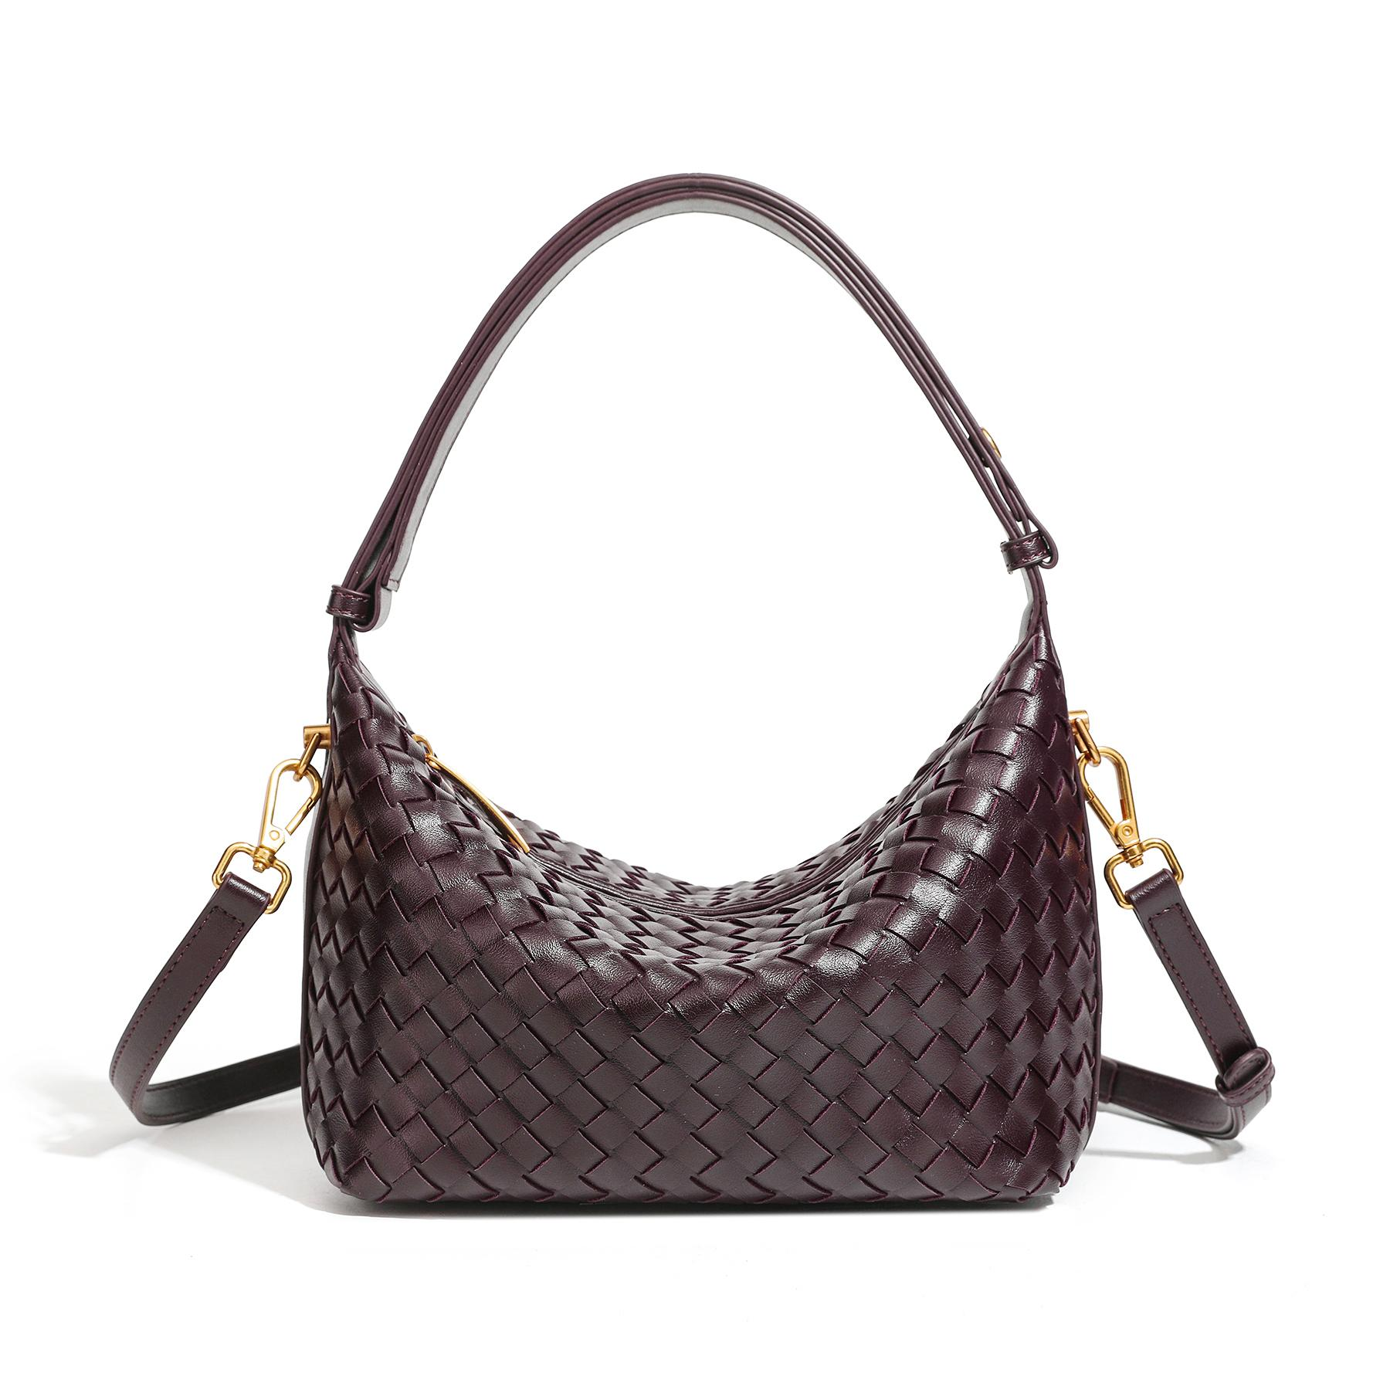 |  | Nâu
 |  | LIS-UH26-MIA-XANHBO | 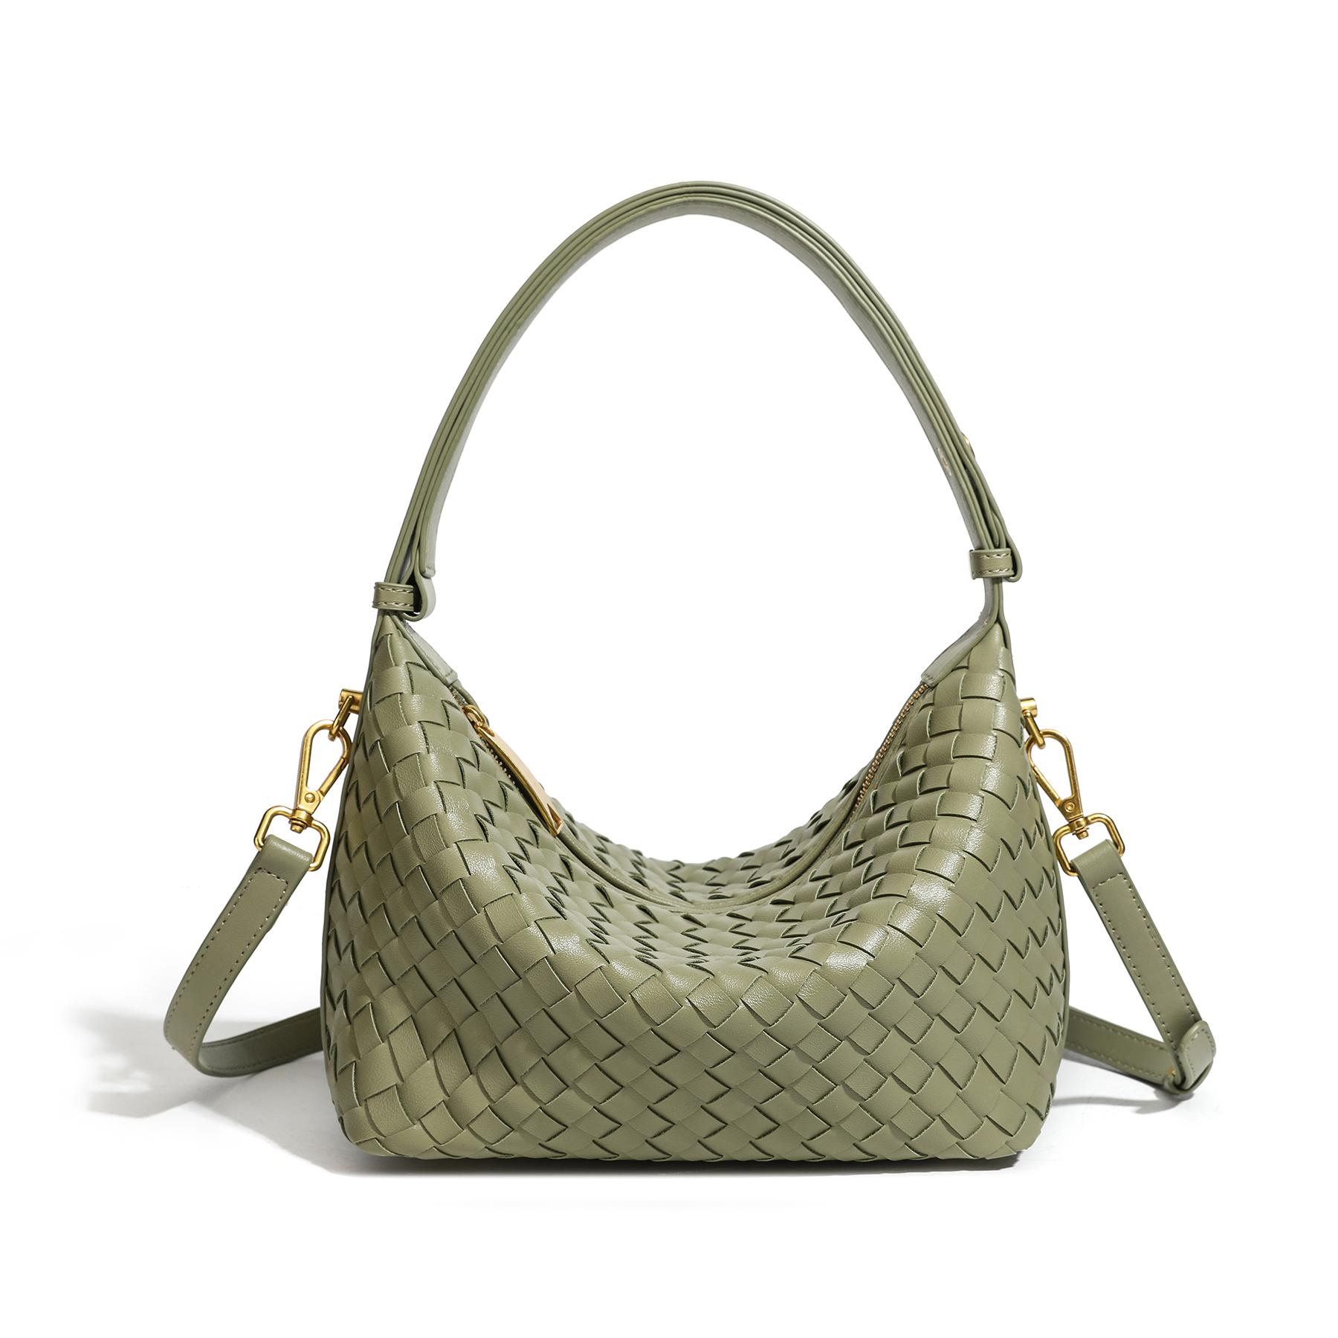 |  | Xanh bơ
 |  | LIS-UH26-MIA-ĐO | 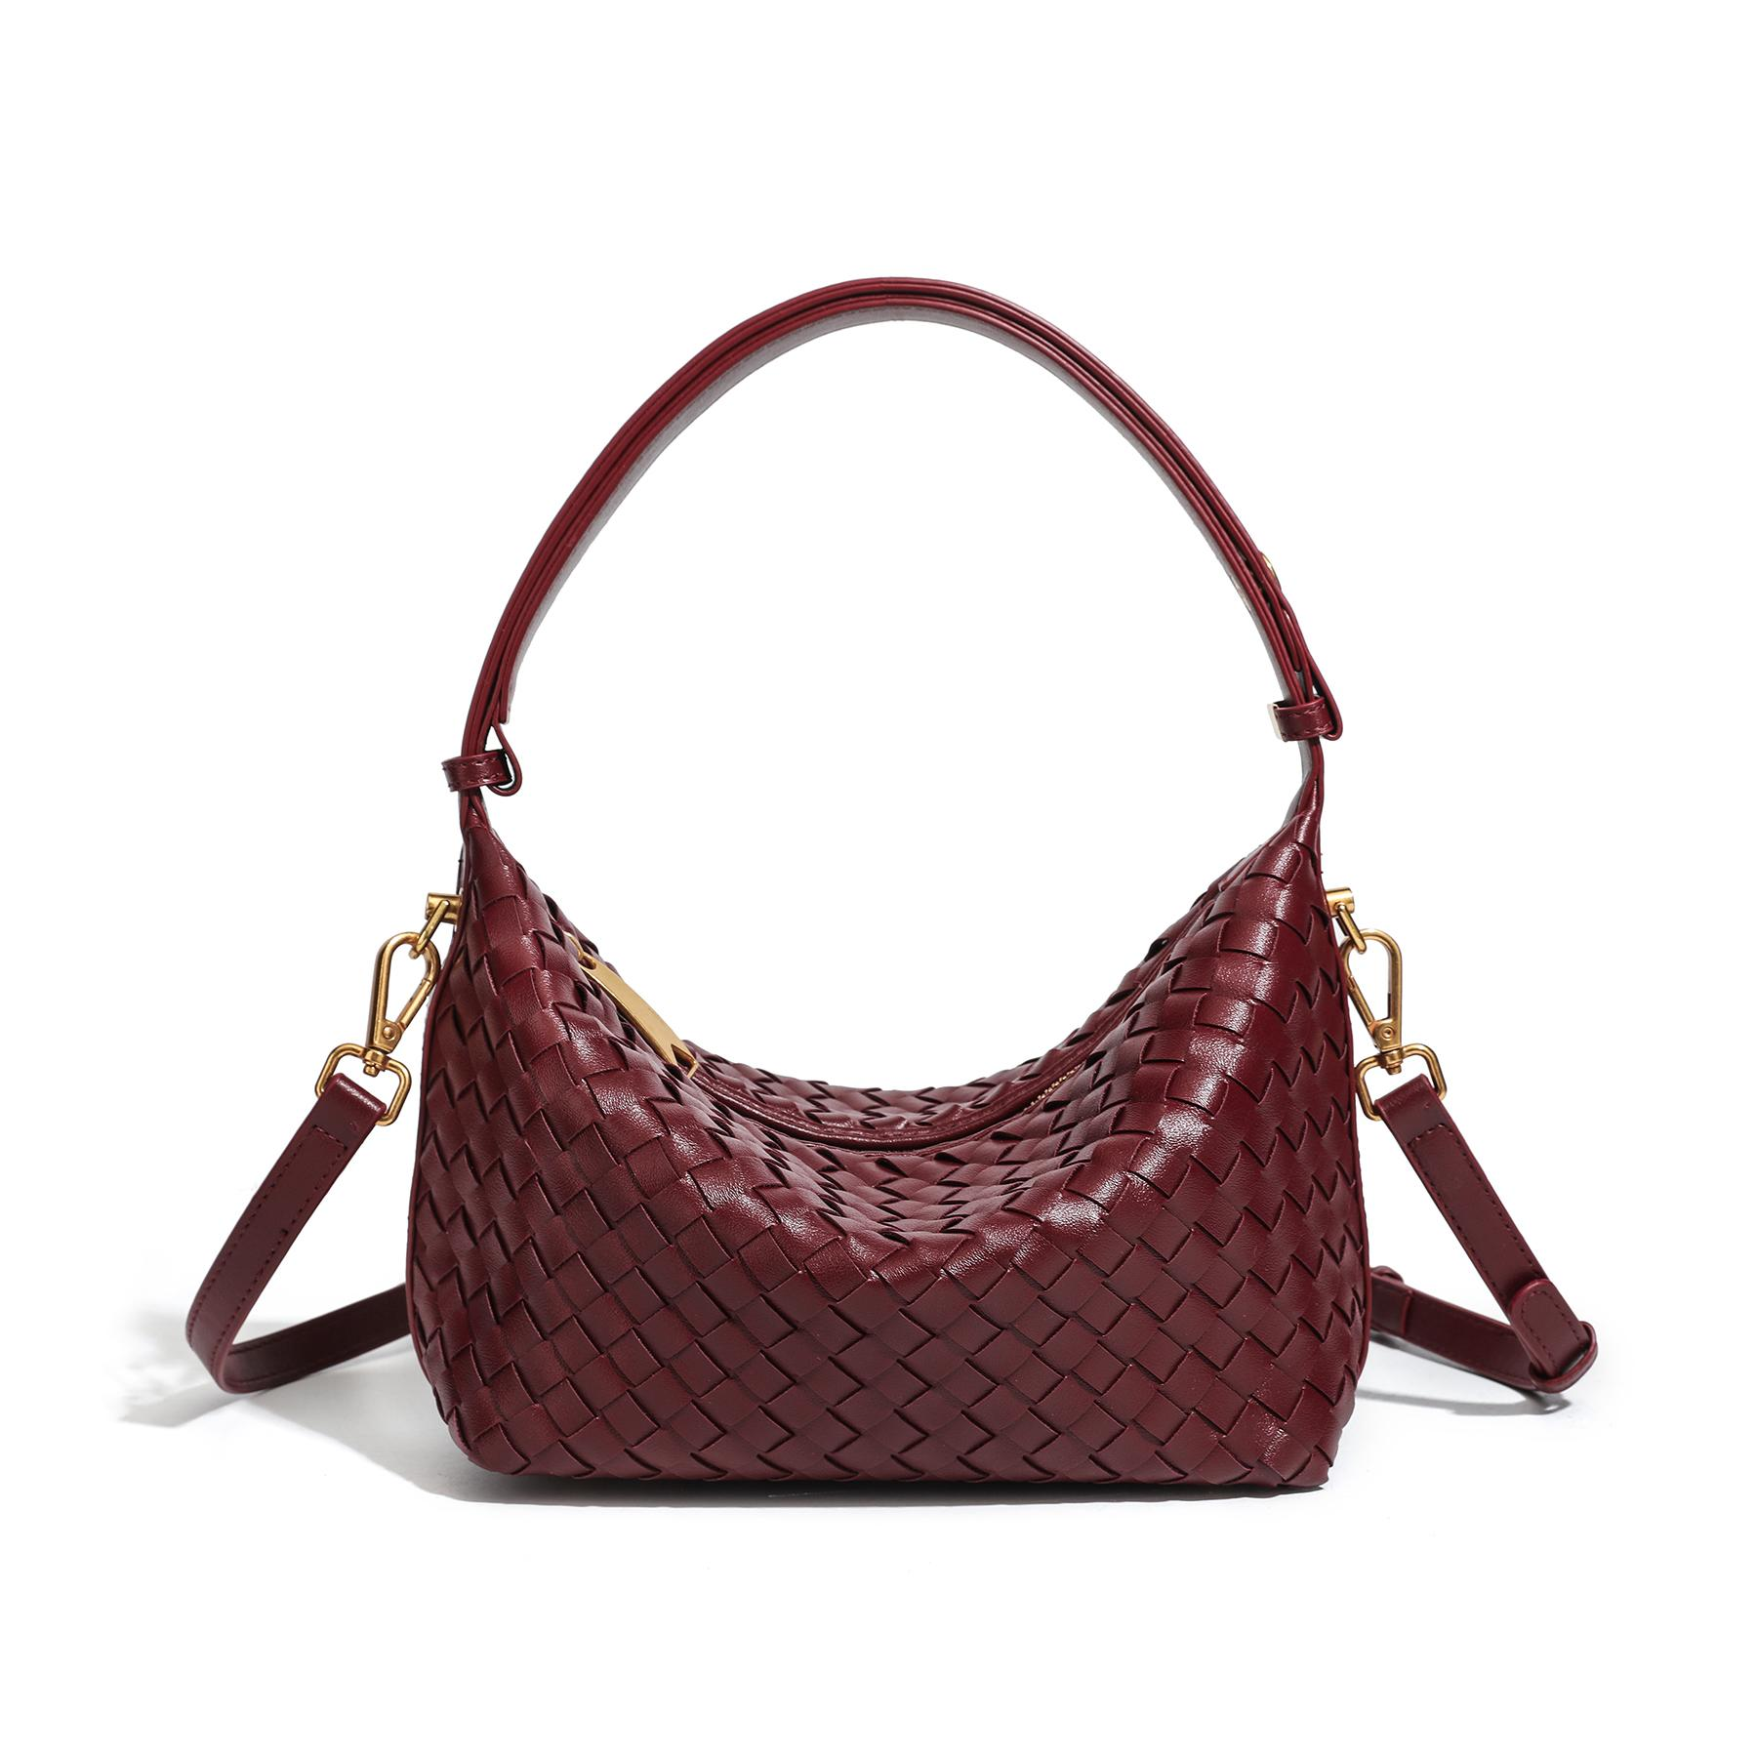 |  | Đỏ
 | Calla Bag | LIS-UH26-CALLA-XANHREU | 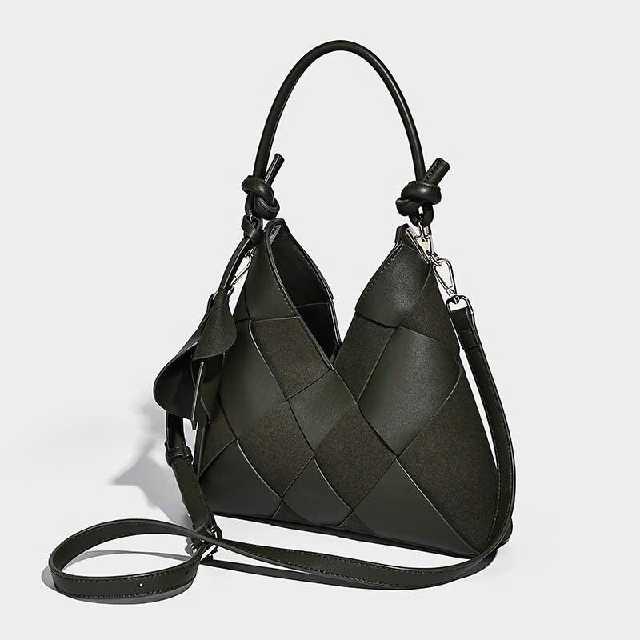 | Thiết kế đan bản lớn kết hợp chất liệu da trơn và da lộn tạo nên vẻ ngoài hiện đại, sang trọng nhưng vẫn đủ mềm mại để sử dụng hằng ngày. • Kích thước: 26 x 6 x 26 cm • Chất liệu da PU cao cấp, phối da lộn tinh tế • Bề mặt đan bản lớn tạo điểm nhấn nổi bật và thời thượng • Phom túi dẹt ôm sát cơ thể khi đeo vai, mang lại cảm giác gọn gàng và thoải mái • Khóa nam châm chắc chắn, đóng mở nhanh chóng 💎 2 kiểu đeo linh hoạt: Quai ngắn xách tay hoặc đeo vai Dây đeo dài tháo rời, dễ dàng chuyển đổi sang kiểu đeo chéo 👜 Không gian chứa đồ tiện dụng: Sức chứa rộng rãi cho các vật dụng thiết yếu hằng ngày Lòng túi đi kèm túi dây rút riêng giúp bảo quản đồ dùng an toàn hơn Tích hợp 2 ngăn phụ bên trong giúp sắp xếp vật dụng gọn gàng 🌼 Đi kèm charm hoa đồng màu Tạo điểm nhấn nữ tính và giúp tổng thể chiếc túi trở nên nổi bật hơn. 🤎 Calla Bag là lựa chọn dành cho những cô nàng yêu thích phong cách thanh lịch, tối giản nhưng vẫn muốn tạo dấu ấn riêng trong từng chi tiết. | Xanh rêu
 |  | LIS-UH26-CALLA-NAU | 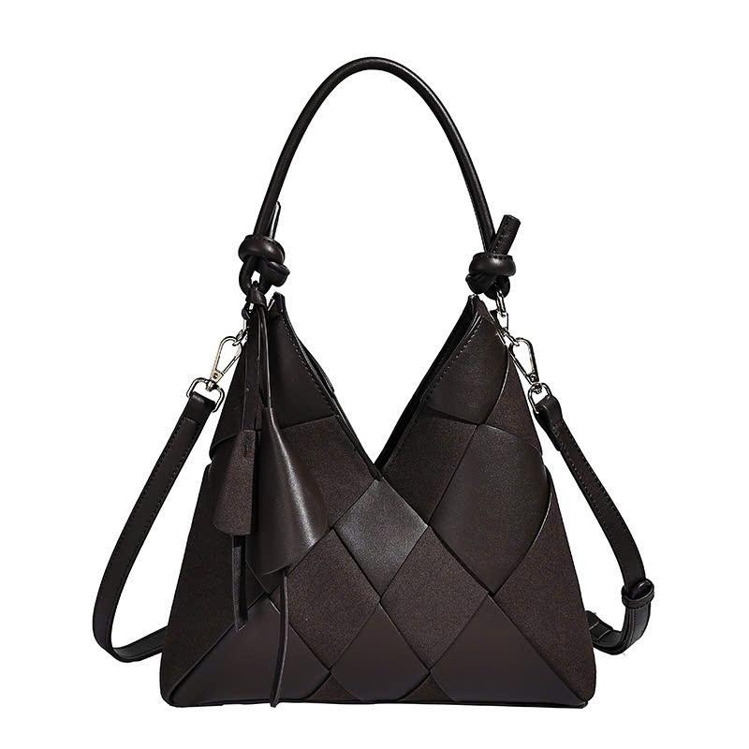 |  | Nâu
 |  | LIS-UH26-CALLA-DEN | 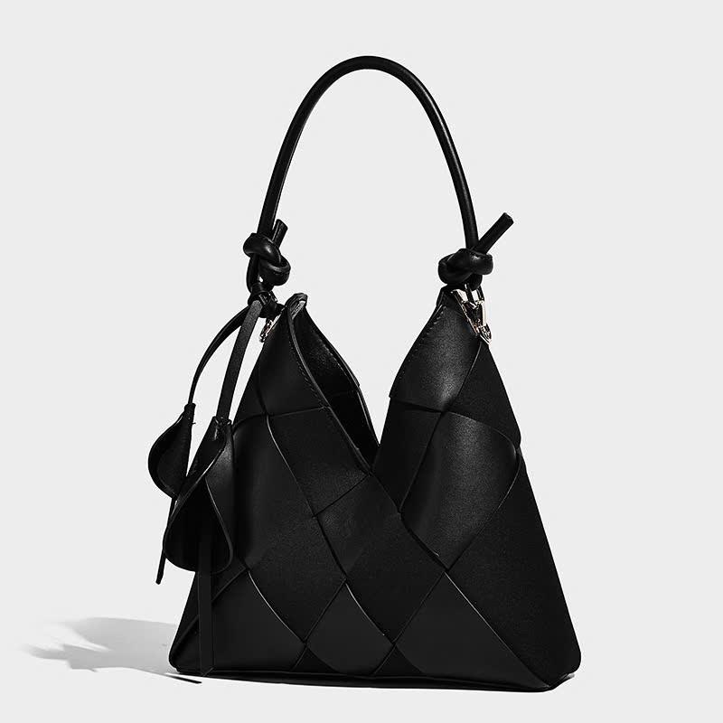 |  | Đen
 | Lily Charm | LIS-UH26-LILYCHARM-NAU | 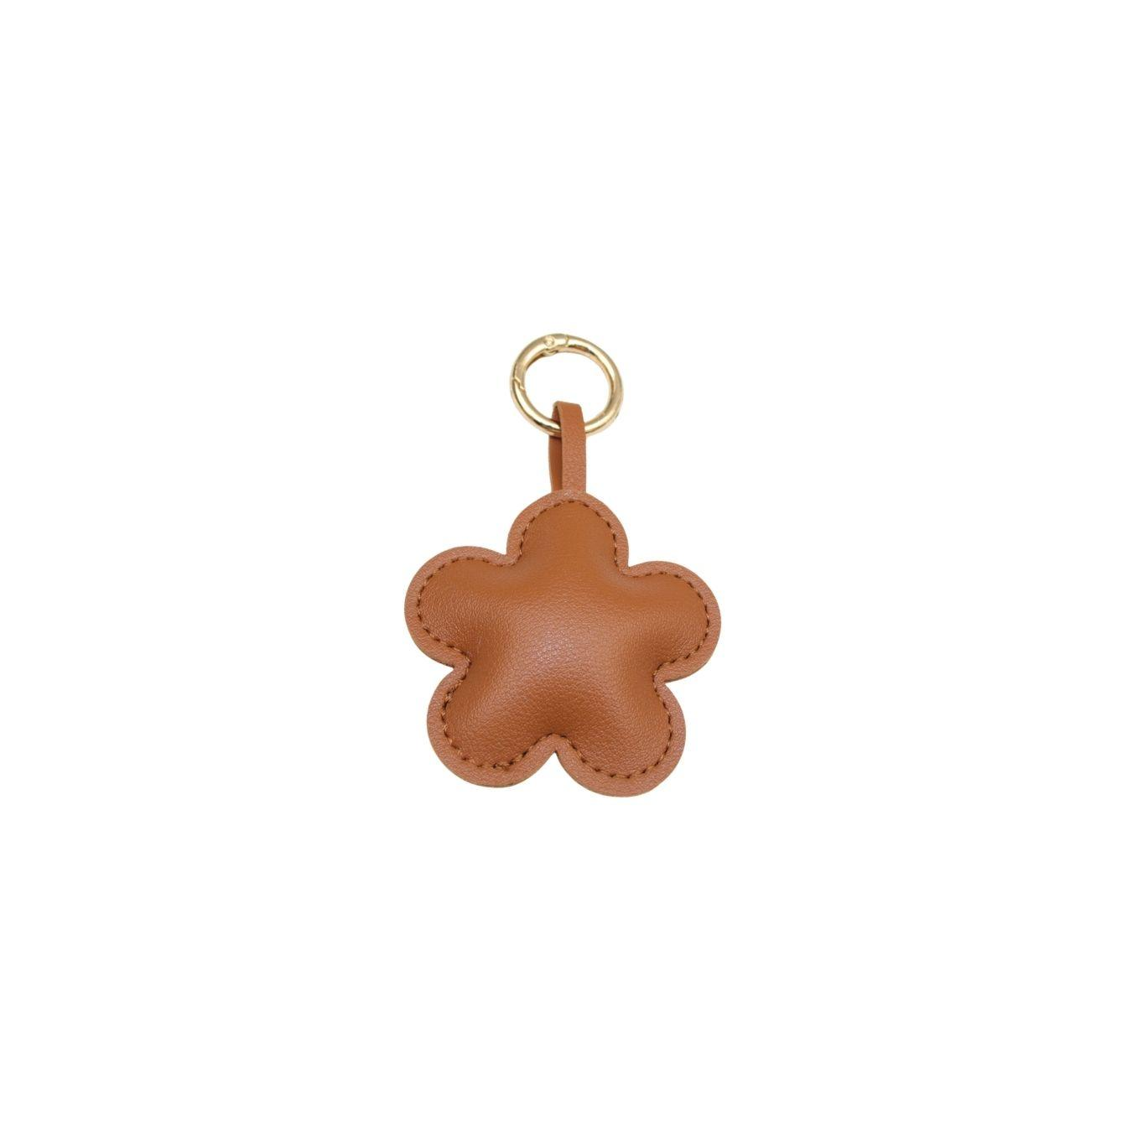 | Thiết kế hoa 5 cánh mềm mại, gam màu thanh lịch kết hợp cùng khoen kim loại ánh vàng tạo cảm giác tinh tế, dễ phối với nhiều phong cách từ nữ tính đến tối giản. ✨ Thông tin sản phẩm: Tên sản phẩm: Lily Charm Kích thước: 6cm Chất liệu: Da PU cao cấp Phụ kiện kim loại màu vàng Dễ dàng gắn vào túi xách, balo, chìa khóa hoặc phụ kiện cá nhân 💛 Điểm nổi bật: Thiết kế hoa đáng yêu, tinh tế Màu sắc trung tính, dễ phối cùng nhiều mẫu túi Tăng điểm nhấn cho outfit và phụ kiện hằng ngày Nhỏ gọn, nhẹ, tiện mang theo Lưu ý: Màu sắc sản phẩm thực tế có thể chênh lệch nhẹ do điều kiện ánh sáng và thiết bị hiển thị. | Nâu
 |  | LIS-UH26-LILYCHARM-DO | 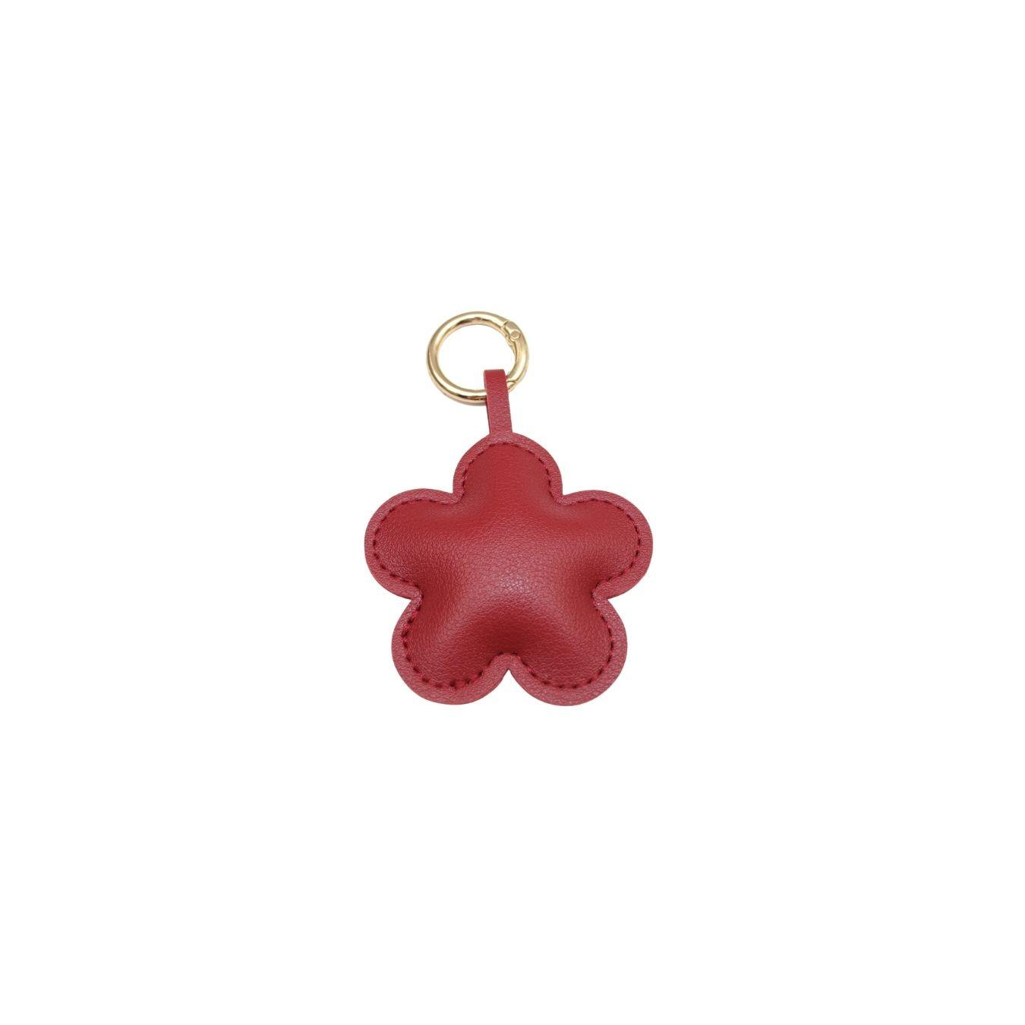 |  | Đỏ
 |  | LIS-UH26-LILYCHARM-BE | 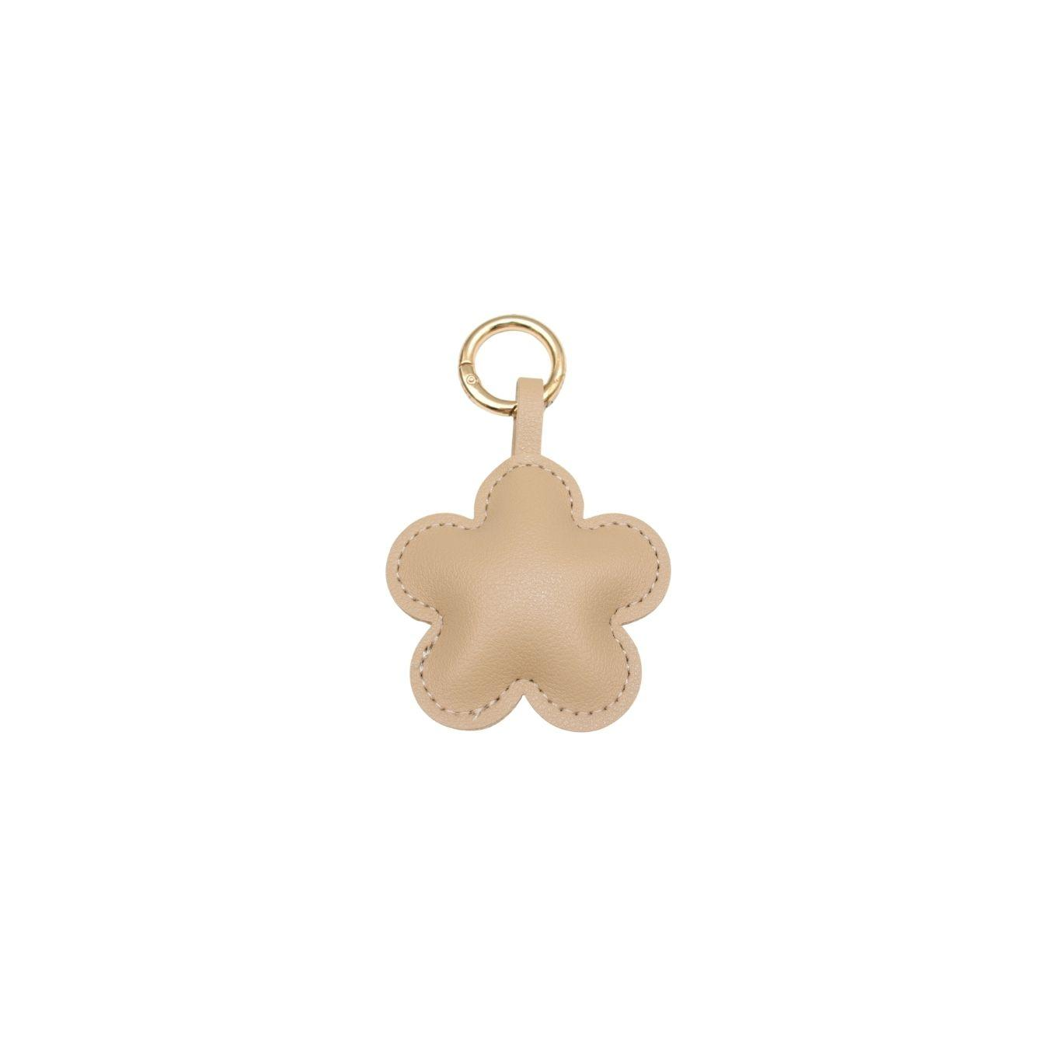 |  | Be

